base-vendas
ID_VENDA | DATA | PRODUTO | CATEGORIA | QUANTIDADE | PREÇO_UNIT | FORMA_PAG | CIDADE | VALOR_TOTAL
1 | 02/01/2026 | Notebook | Eletrônicos | 1 | 3500 | Cartão | SP | 3500 | TICKET MEDIO | CATEGORIA MAIOR FATURAMENTO
2 | 02/01/2026 | Mouse | Eletrônicos | 2 | 80 | Pix | SP | 160 | R$ 1,289.67 | Eletrônicos
3 | 03/01/2026 | Cadeira | Móveis | 1 | 750 | Boleto | Campinas | 750
4 | 03/01/2026 | Teclado | Eletrônicos | 1 | 150 | Cartão | Santos | 150 | TICKET MEDIANO | PRODUTO MAIS VENDIDO
5 | 04/01/2026 | Monitor | Eletrônicos | 2 | 900 | Cartão | SP | 1800 | R$ 1,025.00 | Mouse
6 | 05/01/2026 | Mesa | Móveis | 1 | 1200 | Pix | Campinas | 1200
7 | 06/01/2026 | Headset | Eletrônicos | 3 | 200 | Cartão | Sorocaba | 600 | FATURAMENTO TOTAL | CIDADE COM MAIOR VOLUME DE VENDAS
8 | 07/01/2026 | Notebook | Eletrônicos | 1 | 3400 | Pix | SP | 3400 | R$ 38,690.00 | SP
VENDAS POR DIA
9 | 08/01/2026 | Cadeira | Móveis | 2 | 700 | Boleto | Santos | 1400
10 | 09/01/2026 | Mouse | Eletrônicos | 5 | 75 | Cartão | SP | 375 |  |  | Existe concentração de vendas em determinados dias?
11 | 10/01/2026 | Impressora | Eletrônicos | 1 | 1100 | Cartão | Campinas | 1100 |  |  | Sim, mas elas não possuem nenhum padrão muito aparente (dias da semana/feriados não são um fator determinante)
12 | 11/01/2026 | Mesa | Móveis | 1 | 1150 | Boleto | SP | 1150
13 | 12/01/2026 | Monitor | Eletrônicos | 1 | 950 | Pix | Sorocaba | 950
14 | 13/01/2026 | Teclado | Eletrônicos | 4 | 140 | Cartão | SP | 560
15 | 14/01/2026 | Cadeira | Móveis | 1 | 780 | Cartão | Santos | 780
16 | 15/01/2026 | Notebook | Eletrônicos | 1 | 3600 | Boleto | Campinas | 3600
17 | 16/01/2026 | Headset | Eletrônicos | 2 | 210 | Pix | SP | 420
18 | 17/01/2026 | Mesa | Móveis | 1 | 1250 | Cartão | Sorocaba | 1250
19 | 18/01/2026 | Monitor | Eletrônicos | 2 | 880 | Cartão | SP | 1760
20 | 19/01/2026 | Mouse | Eletrônicos | 3 | 85 | Pix | Campinas | 255
21 | 20/01/2026 | Cadeira | Móveis | 1 | 720 | Boleto | SP | 720
22 | 21/01/2026 | Notebook | Eletrônicos | 1 | 3550 | Cartão | Santos | 3550
23 | 22/01/2026 | Teclado | Eletrônicos | 2 | 160 | Pix | SP | 320
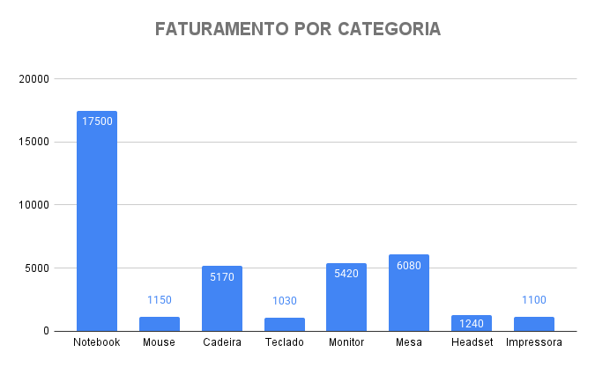
24 | 23/01/2026 | Mesa | Móveis | 1 | 1180 | Cartão | Campinas | 1180
25 | 24/01/2026 | Monitor | Eletrônicos | 1 | 910 | Boleto | Sorocaba | 910 |  |  | Qual cidade é mais estratégica?
26 | 25/01/2026 | Headset | Eletrônicos | 1 | 220 | Cartão | SP | 220 |  |  | Depende do ponto de vista, mas São Paulo tem uma grande concentração de volume de vendas.
27 | 26/01/2026 | Cadeira | Móveis | 2 | 760 | Pix | Campinas | 1520
28 | 27/01/2026 | Notebook | Eletrônicos | 1 | 3450 | Cartão | SP | 3450
29 | 28/01/2026 | Mouse | Eletrônicos | 4 | 90 | Boleto | Santos | 360
30 | 29/01/2026 | Mesa | Móveis | 1 | 1300 | Pix | SP | 1300

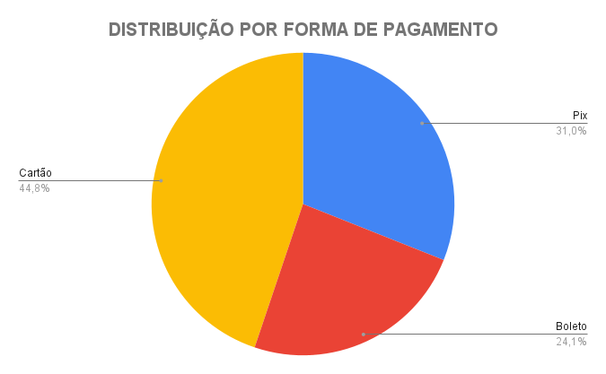
 |  |  |  |  |  |  |  |  |  |  | Cartão é dominante ou há equilíbrio?
 |  |  |  |  |  |  |  |  |  |  | Cartão é majoritariamente dominante.

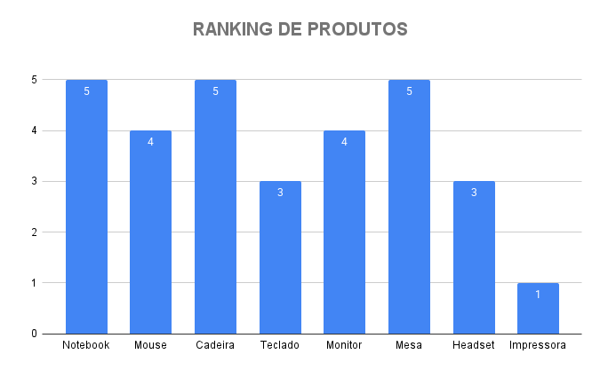
 |  |  |  |  |  |  |  |  |  |  | A loja depende muito de um único produto?
 |  |  |  |  |  |  |  |  |  |  | Não, a loja costuma ter vendas bem variadas.

